20170318
<<

 |  |  | B2C
 |  |  | show aler angular2
 |  |  |  | https://limonte.github.io/sweetalert2/

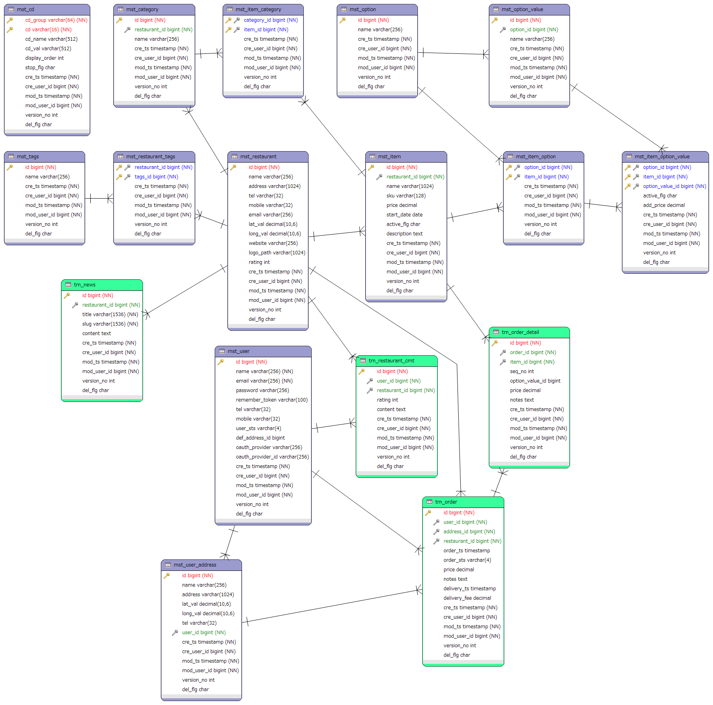

 | Tạo data giả Laravel dùng fake
 |  | php artisan db:seed --class=TestDataSeeder

 |  | /database/factories/ModelFactory.php
 |  | /database/seeds/TestDataSeeder.php

